Tecnologia en Asis Geren
 |  |  |  |  |  |  |  |  |  |  |  |  |  |  |  |  |  |  |  |  |  | Anual | Semestral
CARRERA | TECNOLOGÍA EN ASISTENCIA GERENCIAL |  |  |  |  |  |  |  |  |  |  |  | META ANUAL: 60 ESTUDIANTES |  |  |  |  |  |  |  | Tasa de deserción anual tomada: | 12.55% | 6.28%
Incremento semestral |  |  |  |  | 0% |  | 0% |  | 0% |  | 0.0% |  | 0% |  | 0% |  | 0% |  | 0% |  | Tasa de retención anual tomada: | 87.45% | 93.73%
Año | 2021 |  | 2022 |  | 2023 |  | 2024 |  | 2025 |  | 2026 |  | 2027 |  | 2028 |  | 2029 |  | 2030
Semestre |  |  | 1ro | 2do | 1ro | 2do | 1ro | 2do | 1ro | 2do | 1ro | 2do | 1ro | 2do | 1ro | 2do | 1ro | 2do | 1ro | 2do
Matriculados por semestre | 75 | 12 | 25 | 25 | 25 | 25 | 25 | 25 | 25 | 25 | 25 | 25 | 25 | 25 | 25 | 25 | 25 | 25 | 25 | 25
Estudiantes nuevos por año | 87 |  | 50 |  | 50 |  | 50 |  | 50 |  | 50 |  | 50 |  | 50 |  | 50 |  | 50

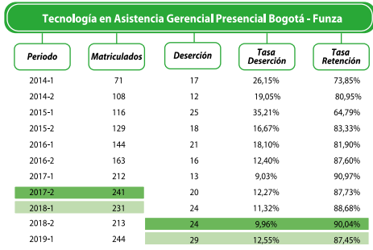
1er semestre año 2021 | 75 | 70 | 66 | 62
2do semestre año 2021 |  | 12 | 11 | 11 | 10 | 9 | 9
1er semestre año 2022 |  |  | 25 | 23 | 22 | 21 | 19 | 18
2do semestre año 2022 |  |  |  | 25 | 23 | 22 | 21 | 19 | 18
1er semestre año 2023 |  |  |  |  | 25 | 23 | 22 | 21 | 19 | 18
2do semestre año 2023 |  |  |  |  |  | 25 | 23 | 22 | 21 | 19 | 18
1er semestre año 2024 |  |  |  |  |  |  | 25 | 23 | 22 | 21 | 19 | 18
2do semestre año 2024 |  |  |  |  |  |  |  | 25 | 23 | 22 | 21 | 19 | 18
1er semestre año 2025 |  |  |  |  |  |  |  |  | 25 | 23 | 22 | 21 | 19 | 18
2do semestre año 2025 |  |  |  |  |  |  |  |  |  | 25 | 23 | 22 | 21 | 19 | 18
1er semestre año 2026 |  |  |  |  |  |  |  |  |  |  | 25 | 23 | 22 | 21 | 19 | 18
2do semestre año 2026 |  |  |  |  |  |  |  |  |  |  |  | 25 | 23 | 22 | 21 | 19 | 18
1er semestre año 2027 |  |  |  |  |  |  |  |  |  |  |  |  | 25 | 23 | 22 | 21 | 19 | 18
2do semestre año 2027 |  |  |  |  |  |  |  |  |  |  |  |  |  | 25 | 23 | 22 | 21 | 19 | 18
1er semestre año 2028 |  |  |  |  |  |  |  |  |  |  |  |  |  |  | 25 | 23 | 22 | 21 | 19 | 18
2do semestre año 2028 |  |  |  |  |  |  |  |  |  |  |  |  |  |  |  | 25 | 23 | 22 | 21 | 19
1er semestre año 2029 |  |  |  |  |  |  |  |  |  |  |  |  |  |  |  |  | 25 | 23 | 22 | 21
2do semestre año 2029 |  |  |  |  |  |  |  |  |  |  |  |  |  |  |  |  |  | 25 | 23 | 22
1er semestre año 2030 |  |  |  |  |  |  |  |  |  |  |  |  |  |  |  |  |  |  | 25 | 23
2do semestre año 2030 |  |  |  |  |  |  |  |  |  |  |  |  |  |  |  |  |  |  |  | 25
Estudiantes por Semestre | 75 | 82 | 102 | 121 | 80 | 100 | 119 | 128 | 128 | 128 | 128 | 128 | 128 | 128 | 128 | 128 | 128 | 128 | 128 | 128

Derecho
 |  |  |  |  |  |  |  |  |  |  |  |  |  |  |  |  |  |  |  |  |  | Anual | Semestral
CARRERA | DERECHO |  |  |  |  |  |  |  |  |  |  |  | META ANUAL: 100 ESTUDIANTES |  |  |  |  |  |  |  | Tasa de deserción anual tomada: | 12.15% | 6.08%
Incremento semestral |  |  | -2% |  | -4% |  | -6% |  | -6% |  | -8% |  | 0% |  | 0% |  | 0% |  | 0% |  | Tasa de retención anual tomada: | 87.85% | 93.93%
Año | 2021 |  | 2022 |  | 2023 |  | 2024 |  | 2025 |  | 2026 |  | 2027 |  | 2028 |  | 2029 |  | 2030
Semestre | 1ro | 2do | 1ro | 2do | 1ro | 2do | 1ro | 2do | 1ro | 2do | 1ro | 2do | 1ro | 2do | 1ro | 2do | 1ro | 2do | 1ro | 2do
Matriculados por semestre | 90 | 84 | 82 | 81 | 77 | 74 | 70 | 66 | 62 | 58 | 53 | 49 | 50 | 50 | 50 | 50 | 50 | 50 | 50 | 50
Estudiantes nuevos por año | 174 |  | 163 |  | 152 |  | 136 |  | 120 |  | 103 |  | 100 |  | 100 |  | 100 |  | 100

1er semestre año 2021 | 90 | 85 | 79 | 75 | 70 | 66 | 62 | 58 | 55 | 51
2do semestre año 2021 |  | 84 | 79 | 74 | 70 | 65 | 61 | 58 | 54 | 51 | 48
1er semestre año 2022 |  |  | 82 | 77 | 73 | 68 | 64 | 60 | 57 | 53 | 50 | 47
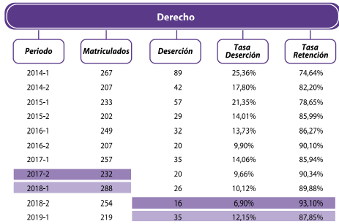
2do semestre año 2022 |  |  |  | 81 | 76 | 71 | 67 | 63 | 59 | 55 | 52 | 49 | 46
1er semestre año 2023 |  |  |  |  | 77 | 73 | 68 | 64 | 60 | 57 | 53 | 50 | 47 | 44
2do semestre año 2023 |  |  |  |  |  | 74 | 70 | 66 | 62 | 58 | 54 | 51 | 48 | 45 | 42
1er semestre año 2024 |  |  |  |  |  |  | 70 | 66 | 62 | 58 | 54 | 51 | 48 | 45 | 42 | 40
2do semestre año 2024 |  |  |  |  |  |  |  | 66 | 62 | 58 | 54 | 51 | 48 | 45 | 42 | 40 | 37
1er semestre año 2025 |  |  |  |  |  |  |  |  | 62 | 58 | 54 | 51 | 48 | 45 | 42 | 40 | 37 | 35
2do semestre año 2025 |  |  |  |  |  |  |  |  |  | 58 | 55 | 51 | 48 | 45 | 42 | 40 | 37 | 35 | 33
1er semestre año 2026 |  |  |  |  |  |  |  |  |  |  | 53 | 50 | 47 | 44 | 42 | 39 | 37 | 34 | 32 | 30
2do semestre año 2026 |  |  |  |  |  |  |  |  |  |  |  | 49 | 46 | 43 | 41 | 38 | 36 | 34 | 32 | 30
1er semestre año 2027 |  |  |  |  |  |  |  |  |  |  |  |  | 50 | 47 | 44 | 41 | 39 | 37 | 34 | 32
2do semestre año 2027 |  |  |  |  |  |  |  |  |  |  |  |  |  | 50 | 47 | 44 | 41 | 39 | 37 | 34
1er semestre año 2028 |  |  |  |  |  |  |  |  |  |  |  |  |  |  | 50 | 47 | 44 | 41 | 39 | 37
2do semestre año 2028 |  |  |  |  |  |  |  |  |  |  |  |  |  |  |  | 50 | 47 | 44 | 41 | 39
1er semestre año 2029 |  |  |  |  |  |  |  |  |  |  |  |  |  |  |  |  | 50 | 47 | 44 | 41
2do semestre año 2029 |  |  |  |  |  |  |  |  |  |  |  |  |  |  |  |  |  | 50 | 47 | 44
1er semestre año 2030 |  |  |  |  |  |  |  |  |  |  |  |  |  |  |  |  |  |  | 50 | 47
2do semestre año 2030 |  |  |  |  |  |  |  |  |  |  |  |  |  |  |  |  |  |  |  | 50
Estudiantes por Semestre | 90 | 169 | 241 | 307 | 365 | 418 | 462 | 500 | 531 | 557 | 528 | 501 | 476 | 454 | 435 | 419 | 406 | 396 | 389 | 385

Administracion empresas
 |  |  |  |  |  |  |  |  |  |  |  |  |  |  |  |  |  |  |  |  |  | Anual | Semestral
CARRERA | ADMINISTRACIÓN DE EMPRESAS COMERCIALES |  |  |  |  |  |  |  |  |  |  |  | META ANUAL: 150 ESTUDIANTES |  |  |  |  |  |  |  | Tasa de deserción anual tomada: | 4.47% | 2.24%
Incremento semestral |  |  | 8% |  | 6% |  | 4% |  | 2% |  | 0.0% |  | 0% |  | 0% |  | 0% |  | 0% |  | Tasa de retención anual tomada: | 95.53% | 97.77%
Año | 2021 |  | 2022 |  | 2023 |  | 2024 |  | 2025 |  | 2026 |  | 2027 |  | 2028 |  | 2029 |  | 2030
Semestre | 1ro | 2do | 1ro | 2do | 1ro | 2do | 1ro | 2do | 1ro | 2do | 1ro | 2do | 1ro | 2do | 1ro | 2do | 1ro | 2do | 1ro | 2do
Matriculados por semestre | 20 | 40 | 43 | 47 | 49 | 52 | 55 | 57 | 58 | 59 | 75 | 75 | 75 | 75 | 75 | 75 | 75 | 75 | 75 | 75
Estudiantes nuevos por año | 60 |  | 90 |  | 102 |  | 111 |  | 117 |  | 150 |  | 150 |  | 150 |  | 150 |  | 150

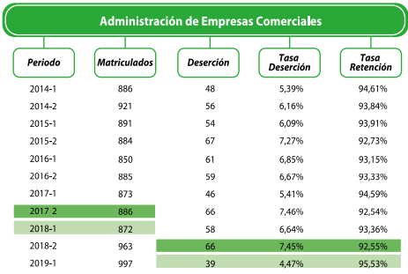
1er semestre año 2021 | 20 | 20 | 19 | 19 | 18 | 18 | 17 | 17 | 17 | 16
2do semestre año 2021 |  | 40 | 39 | 38 | 37 | 37 | 36 | 35 | 34 | 33 | 33
1er semestre año 2022 |  |  | 43 | 42 | 41 | 40 | 39 | 39 | 38 | 37 | 36 | 35
2do semestre año 2022 |  |  |  | 47 | 46 | 45 | 44 | 43 | 42 | 41 | 40 | 39 | 38
1er semestre año 2023 |  |  |  |  | 49 | 48 | 47 | 46 | 45 | 44 | 43 | 42 | 41 | 40
2do semestre año 2023 |  |  |  |  |  | 52 | 51 | 50 | 49 | 48 | 47 | 46 | 45 | 44 | 43
1er semestre año 2024 |  |  |  |  |  |  | 55 | 53 | 52 | 51 | 50 | 49 | 48 | 47 | 46 | 44
2do semestre año 2024 |  |  |  |  |  |  |  | 57 | 55 | 54 | 53 | 52 | 51 | 50 | 48 | 47 | 46
1er semestre año 2025 |  |  |  |  |  |  |  |  | 58 | 57 | 55 | 54 | 53 | 52 | 50 | 49 | 48 | 47
2do semestre año 2025 |  |  |  |  |  |  |  |  |  | 59 | 58 | 56 | 55 | 54 | 53 | 52 | 50 | 49 | 48
1er semestre año 2026 |  |  |  |  |  |  |  |  |  |  | 75 | 73 | 72 | 70 | 69 | 67 | 65 | 64 | 63 | 61
2do semestre año 2026 |  |  |  |  |  |  |  |  |  |  |  | 75 | 73 | 72 | 70 | 69 | 67 | 65 | 64 | 63
1er semestre año 2027 |  |  |  |  |  |  |  |  |  |  |  |  | 75 | 73 | 72 | 70 | 69 | 67 | 65 | 64
2do semestre año 2027 |  |  |  |  |  |  |  |  |  |  |  |  |  | 75 | 73 | 72 | 70 | 69 | 67 | 65
1er semestre año 2028 |  |  |  |  |  |  |  |  |  |  |  |  |  |  | 75 | 73 | 72 | 70 | 69 | 67
2do semestre año 2028 |  |  |  |  |  |  |  |  |  |  |  |  |  |  |  | 75 | 73 | 72 | 70 | 69
1er semestre año 2029 |  |  |  |  |  |  |  |  |  |  |  |  |  |  |  |  | 75 | 73 | 72 | 70
2do semestre año 2029 |  |  |  |  |  |  |  |  |  |  |  |  |  |  |  |  |  | 75 | 73 | 72
1er semestre año 2030 |  |  |  |  |  |  |  |  |  |  |  |  |  |  |  |  |  |  | 75 | 73
2do semestre año 2030 |  |  |  |  |  |  |  |  |  |  |  |  |  |  |  |  |  |  |  | 75
Estudiantes por Semestre | 20 | 60 | 101 | 146 | 192 | 240 | 289 | 340 | 390 | 440 | 489 | 521 | 550 | 576 | 598 | 618 | 636 | 652 | 666 | 679

Economia
 |  |  |  |  |  |  |  |  |  |  |  |  |  |  |  |  |  |  |  |  |  | Anual | Semestral
CARRERA | ECONOMÍA |  |  |  |  |  |  |  |  |  |  |  | META ANUAL: 100 ESTUDIANTES |  |  |  |  |  |  |  | Tasa de deserción anual tomada: | 15.77% | 7.89%
Incremento semestral |  |  |  |  | 8% |  | 6% |  | 5% |  | 0.0% |  | 0% |  | 0% |  | 0% |  | 0% |  | Tasa de retención anual tomada: | 84.23% | 92.12%
Año | 2021 |  | 2022 |  | 2023 |  | 2024 |  | 2025 |  | 2026 |  | 2027 |  | 2028 |  | 2029 |  | 2030
Semestre |  |  | 1ro | 2do | 1ro | 2do | 1ro | 2do | 1ro | 2do | 1ro | 2do | 1ro | 2do | 1ro | 2do | 1ro | 2do | 1ro | 2do
Matriculados por semestre |  |  | 0 | 35 | 38 | 41 | 43 | 46 | 48 | 50 | 50 | 50 | 50 | 50 | 50 | 50 | 50 | 50 | 50 | 50
Estudiantes nuevos por año |  |  | 35 |  | 79 |  | 89 |  | 98 |  | 100 |  | 100 |  | 100 |  | 100 |  | 100

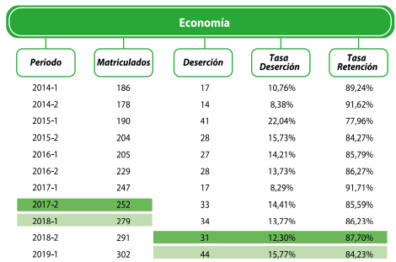
1er semestre año 2021
2do semestre año 2021
1er semestre año 2022
2do semestre año 2022 |  |  |  | 35 | 32 | 30 | 27 | 25 | 23 | 21 | 20 | 18 | 17
1er semestre año 2023 |  |  |  |  | 38 | 35 | 32 | 30 | 27 | 25 | 23 | 21 | 20 | 18
2do semestre año 2023 |  |  |  |  |  | 41 | 38 | 35 | 32 | 29 | 27 | 25 | 23 | 21 | 19
1er semestre año 2024 |  |  |  |  |  |  | 43 | 40 | 37 | 34 | 31 | 29 | 26 | 24 | 22 | 21
2do semestre año 2024 |  |  |  |  |  |  |  | 46 | 42 | 39 | 36 | 33 | 30 | 28 | 26 | 24 | 22
1er semestre año 2025 |  |  |  |  |  |  |  |  | 48 | 44 | 41 | 38 | 35 | 32 | 29 | 27 | 25 | 23
2do semestre año 2025 |  |  |  |  |  |  |  |  |  | 50 | 46 | 42 | 39 | 36 | 33 | 31 | 28 | 26 | 24
1er semestre año 2026 |  |  |  |  |  |  |  |  |  |  | 50 | 46 | 42 | 39 | 36 | 33 | 31 | 28 | 26 | 24
2do semestre año 2026 |  |  |  |  |  |  |  |  |  |  |  | 50 | 46 | 42 | 39 | 36 | 33 | 31 | 28 | 26
1er semestre año 2027 |  |  |  |  |  |  |  |  |  |  |  |  | 50 | 46 | 42 | 39 | 36 | 33 | 31 | 28
2do semestre año 2027 |  |  |  |  |  |  |  |  |  |  |  |  |  | 50 | 46 | 42 | 39 | 36 | 33 | 31
1er semestre año 2028 |  |  |  |  |  |  |  |  |  |  |  |  |  |  | 50 | 46 | 42 | 39 | 36 | 33
2do semestre año 2028 |  |  |  |  |  |  |  |  |  |  |  |  |  |  |  | 50 | 46 | 42 | 39 | 36
1er semestre año 2029 |  |  |  |  |  |  |  |  |  |  |  |  |  |  |  |  | 50 | 46 | 42 | 39
2do semestre año 2029 |  |  |  |  |  |  |  |  |  |  |  |  |  |  |  |  |  | 50 | 46 | 42
1er semestre año 2030 |  |  |  |  |  |  |  |  |  |  |  |  |  |  |  |  |  |  | 50 | 46
2do semestre año 2030 |  |  |  |  |  |  |  |  |  |  |  |  |  |  |  |  |  |  |  | 50
Estudiantes por Semestre | 0 | 0 | 0 | 35 | 70 | 105 | 140 | 175 | 209 | 243 | 274 | 302 | 328 | 337 | 344 | 349 | 352 | 354 | 355 | 355

Trabajo Social
 |  |  |  |  |  |  |  |  |  |  |  |  |  |  |  |  |  |  |  |  |  | Anual | Semestral
CARRERA | TRABAJO SOCIAL |  |  |  |  |  |  |  |  |  |  |  | META ANUAL: 100 ESTUDIANTES |  |  |  |  |  |  |  | Tasa de deserción anual tomada: | 6.23% | 3.12%
Incremento semestral |  |  |  |  | 8% |  | 6% |  | 5% |  | 0.0% |  | 0% |  | 0% |  | 0% |  | 0% |  | Tasa de retención anual tomada: | 93.77% | 96.89%
Año | 2021 |  | 2022 |  | 2023 |  | 2024 |  | 2025 |  | 2026 |  | 2027 |  | 2028 |  | 2029 |  | 2030
Semestre |  |  | 1ro | 2do | 1ro | 2do | 1ro | 2do | 1ro | 2do | 1ro | 2do | 1ro | 2do | 1ro | 2do | 1ro | 2do | 1ro | 2do
Matriculados por semestre |  |  | 0 | 35 | 38 | 41 | 43 | 46 | 48 | 51 | 51 | 51 | 50 | 50 | 50 | 50 | 50 | 50 | 50 | 50
Estudiantes nuevos por año |  |  | 35 |  | 79 |  | 89 |  | 99 |  | 101 |  | 100 |  | 100 |  | 100 |  | 100

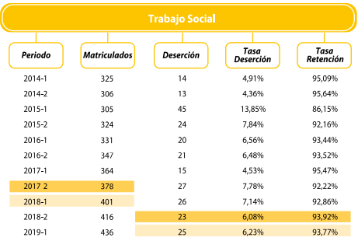
1er semestre año 2021
2do semestre año 2021
1er semestre año 2022
2do semestre año 2022 |  |  |  | 35 | 34 | 33 | 32 | 31 | 30 | 29 | 28 | 27 | 26
1er semestre año 2023 |  |  |  |  | 38 | 37 | 35 | 34 | 33 | 32 | 31 | 30 | 29 | 28
2do semestre año 2023 |  |  |  |  |  | 41 | 40 | 38 | 37 | 36 | 35 | 34 | 33 | 32 | 31
1er semestre año 2024 |  |  |  |  |  |  | 43 | 42 | 41 | 39 | 38 | 37 | 36 | 35 | 34 | 33
2do semestre año 2024 |  |  |  |  |  |  |  | 46 | 44 | 43 | 42 | 40 | 39 | 38 | 37 | 36 | 35
1er semestre año 2025 |  |  |  |  |  |  |  |  | 48 | 47 | 45 | 44 | 42 | 41 | 40 | 39 | 37 | 36
2do semestre año 2025 |  |  |  |  |  |  |  |  |  | 51 | 49 | 47 | 46 | 45 | 43 | 42 | 41 | 39 | 38
1er semestre año 2026 |  |  |  |  |  |  |  |  |  |  | 51 | 49 | 47 | 46 | 45 | 43 | 42 | 41 | 39 | 38
2do semestre año 2026 |  |  |  |  |  |  |  |  |  |  |  | 51 | 49 | 47 | 46 | 45 | 43 | 42 | 41 | 39
1er semestre año 2027 |  |  |  |  |  |  |  |  |  |  |  |  | 50 | 48 | 47 | 45 | 44 | 43 | 41 | 40
2do semestre año 2027 |  |  |  |  |  |  |  |  |  |  |  |  |  | 50 | 48 | 47 | 45 | 44 | 43 | 41
1er semestre año 2028 |  |  |  |  |  |  |  |  |  |  |  |  |  |  | 50 | 48 | 47 | 45 | 44 | 43
2do semestre año 2028 |  |  |  |  |  |  |  |  |  |  |  |  |  |  |  | 50 | 48 | 47 | 45 | 44
1er semestre año 2029 |  |  |  |  |  |  |  |  |  |  |  |  |  |  |  |  | 50 | 48 | 47 | 45
2do semestre año 2029 |  |  |  |  |  |  |  |  |  |  |  |  |  |  |  |  |  | 50 | 48 | 47
1er semestre año 2030 |  |  |  |  |  |  |  |  |  |  |  |  |  |  |  |  |  |  | 50 | 48
2do semestre año 2030 |  |  |  |  |  |  |  |  |  |  |  |  |  |  |  |  |  |  |  | 50
Estudiantes por Semestre | 0 | 0 | 0 | 35 | 72 | 110 | 150 | 191 | 234 | 277 | 319 | 359 | 398 | 410 | 420 | 427 | 432 | 435 | 437 | 436

Tec. Admon de construcciones
 |  |  |  |  |  |  |  |  |  |  |  |  |  |  |  |  |  |  |  |  |  | Anual | Semestral
CARRERA | TECNOL EN ADMON Y EJECUC DE CONSTRUCCIONES |  |  |  |  |  |  |  |  |  |  |  | META ANUAL: 100 ESTUDIANTES |  |  |  |  |  |  |  | Tasa de deserción anual tomada: | 9.09% | 4.55%
Incremento semestral |  |  |  |  |  |  | 8% |  | 6% |  | 4.0% |  | 2% |  | 0% |  | 0% |  | 0% |  | Tasa de retención anual tomada: | 90.91% | 95.46%
Año | 2021 |  | 2022 |  | 2023 |  | 2024 |  | 2025 |  | 2026 |  | 2027 |  | 2028 |  | 2029 |  | 2030
Semestre | 1ro | 2do | 1ro | 2do | 1ro | 2do | 1ro | 2do | 1ro | 2do | 1ro | 2do | 1ro | 2do | 1ro | 2do | 1ro | 2do | 1ro | 2do
Matriculados por semestre |  |  |  |  | 25 | 35 | 38 | 41 | 43 | 46 | 48 | 50 | 50 | 50 | 50 | 50 | 50 | 50 | 50 | 50
Estudiantes nuevos por año | 0 |  | 0 |  | 60 |  | 79 |  | 89 |  | 97 |  | 100 |  | 100 |  | 100 |  | 100

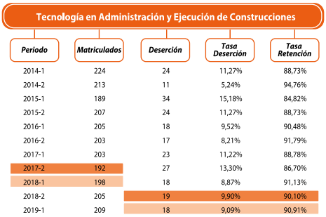
1er semestre año 2021
2do semestre año 2021
1er semestre año 2022
2do semestre año 2022
1er semestre año 2023 |  |  |  |  | 25 | 24 | 23 | 22 | 21 | 20
2do semestre año 2023 |  |  |  |  |  | 35 | 33 | 32 | 30 | 29 | 28
1er semestre año 2024 |  |  |  |  |  |  | 38 | 36 | 34 | 33 | 31 | 30
2do semestre año 2024 |  |  |  |  |  |  |  | 41 | 39 | 37 | 36 | 34 | 32
1er semestre año 2025 |  |  |  |  |  |  |  |  | 43 | 41 | 39 | 38 | 36 | 34
2do semestre año 2025 |  |  |  |  |  |  |  |  |  | 46 | 44 | 42 | 40 | 38 | 36
1er semestre año 2026 |  |  |  |  |  |  |  |  |  |  | 48 | 46 | 43 | 41 | 40 | 38
2do semestre año 2026 |  |  |  |  |  |  |  |  |  |  |  | 50 | 47 | 45 | 43 | 41 | 39
1er semestre año 2027 |  |  |  |  |  |  |  |  |  |  |  |  | 50 | 48 | 46 | 43 | 42 | 40
2do semestre año 2027 |  |  |  |  |  |  |  |  |  |  |  |  |  | 50 | 48 | 46 | 43 | 42 | 40
1er semestre año 2028 |  |  |  |  |  |  |  |  |  |  |  |  |  |  | 50 | 48 | 46 | 43 | 42 | 40
2do semestre año 2028 |  |  |  |  |  |  |  |  |  |  |  |  |  |  |  | 50 | 48 | 46 | 43 | 42
1er semestre año 2029 |  |  |  |  |  |  |  |  |  |  |  |  |  |  |  |  | 50 | 48 | 46 | 43
2do semestre año 2029 |  |  |  |  |  |  |  |  |  |  |  |  |  |  |  |  |  | 50 | 48 | 46
1er semestre año 2030 |  |  |  |  |  |  |  |  |  |  |  |  |  |  |  |  |  |  | 50 | 48
2do semestre año 2030 |  |  |  |  |  |  |  |  |  |  |  |  |  |  |  |  |  |  |  | 50
Estudiantes por Semestre | 0 | 0 | 0 | 0 | 25 | 59 | 94 | 131 | 168 | 206 | 226 | 238 | 249 | 257 | 262 | 266 | 268 | 268 | 268 | 268

Turismo
 |  |  |  |  |  |  |  |  |  |  |  |  |  |  |  |  |  |  |  |  |  | Anual | Semestral
CARRERA | TURISMO |  |  |  |  |  |  |  |  |  |  |  | META ANUAL: 100 ESTUDIANTES |  |  |  |  |  |  |  | Tasa de deserción anual tomada: | 8.02% | 4.01%
Incremento semestral |  |  |  |  |  |  | 8% |  | 6% |  | 4.0% |  | 2% |  | 0% |  | 0% |  | 0% |  | Tasa de retención anual tomada: | 91.98% | 95.99%
Año | 2021 |  | 2022 |  | 2023 |  | 2024 |  | 2025 |  | 2026 |  | 2027 |  | 2028 |  | 2029 |  | 2030
Semestre | 1ro | 2do | 1ro | 2do | 1ro | 2do | 1ro | 2do | 1ro | 2do | 1ro | 2do | 1ro | 2do | 1ro | 2do | 1ro | 2do | 1ro | 2do
Matriculados por semestre |  |  |  |  |  | 35 | 38 | 41 | 43 | 46 | 48 | 50 | 50 | 50 | 50 | 50 | 50 | 50 | 50 | 50
Estudiantes nuevos por año | 0 |  | 0 |  | 35 |  | 79 |  | 89 |  | 97 |  | 100 |  | 100 |  | 100 |  | 100

1er semestre año 2021
2do semestre año 2021
1er semestre año 2022
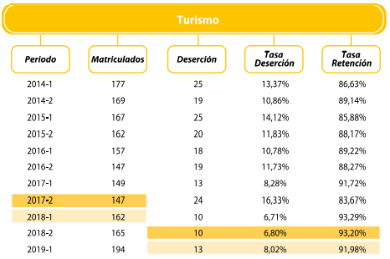
2do semestre año 2022
1er semestre año 2023
2do semestre año 2023 |  |  |  |  |  | 35 | 34 | 32 | 31 | 30 | 29 | 27 | 26 | 25 | 24
1er semestre año 2024 |  |  |  |  |  |  | 38 | 36 | 35 | 33 | 32 | 31 | 30 | 28 | 27 | 26
2do semestre año 2024 |  |  |  |  |  |  |  | 41 | 39 | 38 | 36 | 35 | 33 | 32 | 31 | 29 | 28
1er semestre año 2025 |  |  |  |  |  |  |  |  | 43 | 42 | 40 | 38 | 37 | 35 | 34 | 32 | 31 | 30
2do semestre año 2025 |  |  |  |  |  |  |  |  |  | 46 | 44 | 42 | 41 | 39 | 37 | 36 | 34 | 33 | 32
1er semestre año 2026 |  |  |  |  |  |  |  |  |  |  | 48 | 46 | 44 | 42 | 41 | 39 | 37 | 36 | 34 | 33
2do semestre año 2026 |  |  |  |  |  |  |  |  |  |  |  | 50 | 48 | 46 | 44 | 42 | 40 | 39 | 37 | 36
1er semestre año 2027 |  |  |  |  |  |  |  |  |  |  |  |  | 50 | 48 | 46 | 44 | 42 | 41 | 39 | 38
2do semestre año 2027 |  |  |  |  |  |  |  |  |  |  |  |  |  | 50 | 48 | 46 | 44 | 42 | 41 | 39
1er semestre año 2028 |  |  |  |  |  |  |  |  |  |  |  |  |  |  | 50 | 48 | 46 | 44 | 42 | 41
2do semestre año 2028 |  |  |  |  |  |  |  |  |  |  |  |  |  |  |  | 50 | 48 | 46 | 44 | 42
1er semestre año 2029 |  |  |  |  |  |  |  |  |  |  |  |  |  |  |  |  | 50 | 48 | 46 | 44
2do semestre año 2029 |  |  |  |  |  |  |  |  |  |  |  |  |  |  |  |  |  | 50 | 48 | 46
1er semestre año 2030 |  |  |  |  |  |  |  |  |  |  |  |  |  |  |  |  |  |  | 50 | 48
2do semestre año 2030 |  |  |  |  |  |  |  |  |  |  |  |  |  |  |  |  |  |  |  | 50
Estudiantes por Semestre | 0 | 0 | 0 | 0 | 0 | 35 | 71 | 109 | 148 | 188 | 228 | 269 | 308 | 346 | 382 | 393 | 402 | 409 | 414 | 417

Diseño digital y Multimedia
 |  |  |  |  |  |  |  |  |  |  |  |  |  |  |  |  |  |  |  |  |  | Anual | Semestral
CARRERA | DISEÑO DIGITAL Y MULTIMEDIA |  |  |  |  |  |  |  |  |  |  |  | META ANUAL: 100 ESTUDIANTES |  |  |  |  |  |  |  | Tasa de deserción anual tomada: | 4.73% | 2.37%
Incremento semestral |  |  |  |  |  |  | 8% |  | 6% |  | 4.0% |  | 2% |  | 0% |  | 0% |  | 0% |  | Tasa de retención anual tomada: | 95.27% | 97.64%
Año | 2021 |  | 2022 |  | 2023 |  | 2024 |  | 2025 |  | 2026 |  | 2027 |  | 2028 |  | 2029 |  | 2030
Semestre | 1ro | 2do | 1ro | 2do | 1ro | 2do | 1ro | 2do | 1ro | 2do | 1ro | 2do | 1ro | 2do | 1ro | 2do | 1ro | 2do | 1ro | 2do
Matriculados por semestre |  |  |  |  |  | 35 | 38 | 41 | 43 | 46 | 48 | 50 | 50 | 50 | 50 | 50 | 50 | 50 | 50 | 50
Estudiantes nuevos por año | 0 |  | 0 |  | 35 |  | 79 |  | 89 |  | 97 |  | 100 |  | 100 |  | 100 |  | 100

1er semestre año 2021
2do semestre año 2021
1er semestre año 2022
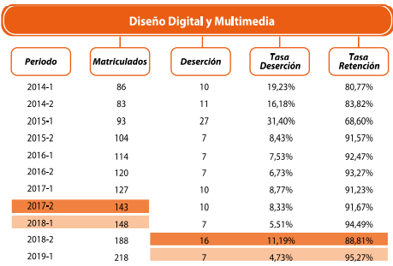
2do semestre año 2022
1er semestre año 2023
2do semestre año 2023 |  |  |  |  |  | 35 | 34 | 33 | 33 | 32 | 31 | 30 | 30 | 29 | 28
1er semestre año 2024 |  |  |  |  |  |  | 38 | 37 | 36 | 35 | 34 | 34 | 33 | 32 | 31 | 30
2do semestre año 2024 |  |  |  |  |  |  |  | 41 | 40 | 39 | 38 | 37 | 36 | 35 | 35 | 34 | 33
1er semestre año 2025 |  |  |  |  |  |  |  |  | 43 | 42 | 41 | 40 | 39 | 38 | 37 | 37 | 36 | 35
2do semestre año 2025 |  |  |  |  |  |  |  |  |  | 46 | 45 | 44 | 43 | 42 | 41 | 40 | 39 | 38 | 37
1er semestre año 2026 |  |  |  |  |  |  |  |  |  |  | 48 | 47 | 45 | 44 | 43 | 42 | 41 | 40 | 39 | 38
2do semestre año 2026 |  |  |  |  |  |  |  |  |  |  |  | 50 | 48 | 47 | 46 | 45 | 44 | 43 | 42 | 41
1er semestre año 2027 |  |  |  |  |  |  |  |  |  |  |  |  | 50 | 49 | 48 | 47 | 45 | 44 | 43 | 42
2do semestre año 2027 |  |  |  |  |  |  |  |  |  |  |  |  |  | 50 | 49 | 48 | 47 | 45 | 44 | 43
1er semestre año 2028 |  |  |  |  |  |  |  |  |  |  |  |  |  |  | 50 | 49 | 48 | 47 | 45 | 44
2do semestre año 2028 |  |  |  |  |  |  |  |  |  |  |  |  |  |  |  | 50 | 49 | 48 | 47 | 45
1er semestre año 2029 |  |  |  |  |  |  |  |  |  |  |  |  |  |  |  |  | 50 | 49 | 48 | 47
2do semestre año 2029 |  |  |  |  |  |  |  |  |  |  |  |  |  |  |  |  |  | 50 | 49 | 48
1er semestre año 2030 |  |  |  |  |  |  |  |  |  |  |  |  |  |  |  |  |  |  | 50 | 49
2do semestre año 2030 |  |  |  |  |  |  |  |  |  |  |  |  |  |  |  |  |  |  |  | 50
Estudiantes por Semestre | 0 | 0 | 0 | 0 | 0 | 35 | 72 | 111 | 152 | 194 | 237 | 281 | 324 | 367 | 408 | 421 | 431 | 439 | 444 | 448

Esp, Gcia Segur y Salud en trab
 |  |  |  |  |  |  |  |  |  |  |  |  |  |  |  |  |  |  |  |  |  | Anual | Semestral
CARRERA | ESP. GCIA SEGURIDAD Y SALUD EN EL TRABAJO |  |  |  |  |  |  |  |  |  |  |  | META ANUAL: 60 ESTUDIANTES |  |  |  |  |  |  |  | Tasa de deserción anual tomada: | 8.24% | 4.12%
Incremento semestral |  |  |  |  |  |  | 5% |  | 4% |  | 3.0% |  | 2% |  | 1% |  | 0% |  | 0% |  | Tasa de retención anual tomada: | 91.76% | 95.88%
Año | 2021 |  | 2022 |  | 2023 |  | 2024 |  | 2025 |  | 2026 |  | 2027 |  | 2028 |  | 2029 |  | 2030
Semestre | 1ro | 2do | 1ro | 2do | 1ro | 2do | 1ro | 2do | 1ro | 2do | 1ro | 2do | 1ro | 2do | 1ro | 2do | 1ro | 2do | 1ro | 2do
Matriculados por semestre |  |  |  |  | 20 | 23 | 24 | 25 | 26 | 27 | 28 | 30 | 31 | 31 | 31 | 31 | 31 | 31 | 31 | 31
Estudiantes nuevos por año | 0 |  | 0 |  | 43 |  | 50 |  | 54 |  | 58 |  | 62 |  | 62 |  | 63 |  | 63

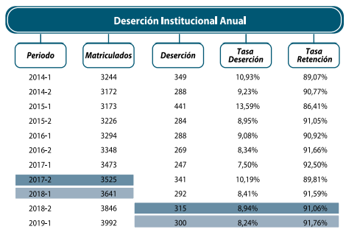
1er semestre año 2021
2do semestre año 2021
1er semestre año 2022
2do semestre año 2022
1er semestre año 2023 |  |  |  |  | 20 | 19
2do semestre año 2023 |  |  |  |  |  | 23 | 22
1er semestre año 2024 |  |  |  |  |  |  | 24 | 23
2do semestre año 2024 |  |  |  |  |  |  |  | 25 | 24
1er semestre año 2025 |  |  |  |  |  |  |  |  | 26 | 25
2do semestre año 2025 |  |  |  |  |  |  |  |  |  | 27 | 26
1er semestre año 2026 |  |  |  |  |  |  |  |  |  |  | 28 | 27
2do semestre año 2026 |  |  |  |  |  |  |  |  |  |  |  | 30 | 29
1er semestre año 2027 |  |  |  |  |  |  |  |  |  |  |  |  | 31 | 29
2do semestre año 2027 |  |  |  |  |  |  |  |  |  |  |  |  |  | 31 | 30
1er semestre año 2028 |  |  |  |  |  |  |  |  |  |  |  |  |  |  | 31 | 30
2do semestre año 2028 |  |  |  |  |  |  |  |  |  |  |  |  |  |  |  | 31 | 30
1er semestre año 2029 |  |  |  |  |  |  |  |  |  |  |  |  |  |  |  |  | 31 | 30
2do semestre año 2029 |  |  |  |  |  |  |  |  |  |  |  |  |  |  |  |  |  | 31 | 30
1er semestre año 2030 |  |  |  |  |  |  |  |  |  |  |  |  |  |  |  |  |  |  | 31 | 30
2do semestre año 2030 |  |  |  |  |  |  |  |  |  |  |  |  |  |  |  |  |  |  |  | 31
Estudiantes por Semestre | 0 | 0 | 0 | 0 | 20 | 42 | 46 | 49 | 51 | 53 | 55 | 57 | 59 | 61 | 61 | 61 | 61 | 61 | 61 | 61

